4.5
威海宝祥 2024.4.5
 |  |  | 主/码一体标
 | 款号 | PO# | S 7/8 | M 10/12 | L 14 | XL 16
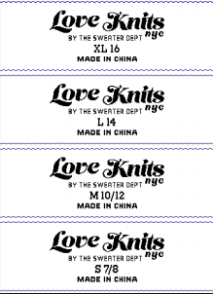 LOVE KNITS NYC#002 童装尺码 | SDF24-10092K |  | 536 | 1052 | 1052 | 536
 | SDF24-10524K |  | 1027 | 2034 | 2034 | 1027
 | 样品用标 |  | 100 | 200

 | 要分款包装，不要混装。外包装标注款号/数量

 |  |  | 240 | 480 | 480 | 240 | 1440
 |  |  | 260 | 510 | 510 | 260 | 1460
 |  |  | 20 | 30 | 30 | 20 | 20

 |  |  | 340 | 532 | 388 | 244 | 1504
 |  |  | 360 | 560 | 410 | 270 | 2040
 |  |  | 20 | 28 | 22 | 26 | 536

 |  |  | 1102 | 1270 | 1054 | 694 | 4120
 |  |  | 1130 | 1300 | 1080 | 720 | 5850
 |  |  | 28 | 30 | 26 | 26 | 1730

 |  |  | 2238 | 2841 | 2361 | 1662 | 9102
 |  |  | 2270 | 2880 | 2400 | 1700 | 11820
 |  |  | 32 | 39 | 39 | 38 | 2718

